상품제안서
incolor OPP 5본입 비비드육각 (B)연필 | 상품코드: S44341

 |  |  |  |  |  |  | 02-713-8555 | www.synergygift.co.kr
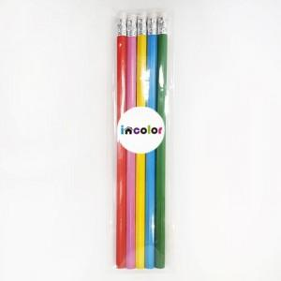 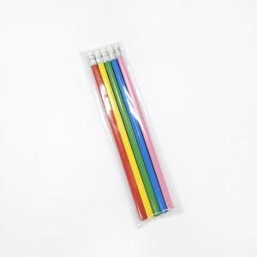 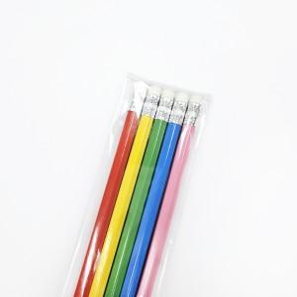

【상세/제작정보】

【인쇄/포장옵션】 | 기타 / OPP(비닐)

【공급단가】 | 수량 | 300~ | 1,000~ | 3,000~ | 10,000~ | 20,000~
*VAT별도 | 단가 | 750원 | 705원 | 680원 | 660원 | 645원

【상품 URL】 | https://www.synergygift.co.kr:443/src/goods_detail.php?gdno=44341

